README
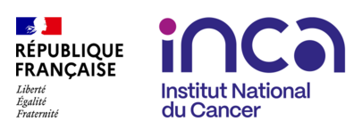

Objet | Fichier de données relatif à l’activité de cancérologie dans le secteur médecine, chirurgie et obstétrique

Réalisé le | Octobre 2025

Par | INCa | Direction Observation, Sciences des données et Évaluation - Département Données et Évaluation en Santé et Département observation et documentation

Sources | PMSI, Plateforme sécurisée de l'ATIH

Périmètre d'analyse | Période : 2014 à 2024

Restitution des résultats | Détail de l'ensemble des tables restituées via l'onglet SOMMAIRE

 | Pour une interprétation et une utilisation correctes des données, référez-vous à la documentation associée ainsi qu'au dictionnaire de variables.

